フェスティバル昼食弁当申込書
2023年 福山バスケットボールフェスティバル 昼食弁当申込書 |  |  |  |  |  | ＜ 記入について ＞ 赤い枠線の部分をご記入ください。 はクリックでチェック をしてください。

チーム名 |  |  |  |  | 男子
 |  |  |  |  | 女子

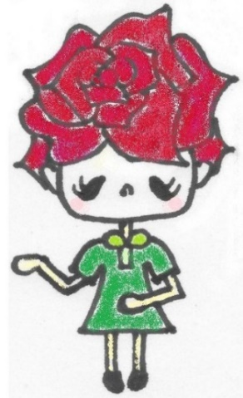
 | 昼食弁当 | 注文する
 |  | 注文しない |  |  |  | 🏀 申込期間 …2月26日（月）～3月3日（日） まで 🏀 申込先 … 福山ミニバスケットボール連盟 会計 田中まで メールでお申し込みください。 会計専用アドレス： fukuyamamini_kaikeii@yahoo.co.jp 件名にチーム名もご記入ください ※ 弁当の案内を読んでいただき、 記入後、内容を十分にご確認の上でお申込みください。 ※ 確認の返信メールは行いません。 ※ 会計専用アドレスが受信できるよう設定をお願いいたします。 （注）11日（土）代表者会場でメールが届いているチーム名を確認できるようにします 昼食弁当申込担当 福山ミニバスケットボール連盟 会計 田中裕美 携帯番号： 090-1183-1817

 | 16日（土） | 17日（日） | 合 計 | 金 額
個数 |  |  | 0 | ¥0

